pasco
序号 | 设备名称 | 品牌 | 型号 | 支持的实验
1 | 数据采集处理软件 | pasco | UI-5400
2 | 数据采集接口 | pasco | UI-5000
3 | USB蓝牙4.0传感器 | pasco | PS-3500
4 | 阿特伍德机装置 | pasco | EX-5501 | 牛顿第二运动定律；牛顿第二运动定律（旋转运动)；转动惯量
5 | 抛射运动装置 | pasco | EX-5502 | XY方向的独立运动；初速度与飞行时间；发射角度与水平飞行距离。
6 | 牛顿定律装置 | pasco | EX-5503B | 牛顿第一定律（惯性）； 牛顿第二定律(F = ma)； 牛顿第三定律(Fab = -Fba)
7 | 胡克定律及弹簧的 能量存储装置 | pasco | EX-5504A | 力与弹簧形变之间的关系；研究弹簧的压缩和伸长；弹簧的能量存储
8 | 单摆向心力实验装 置 | pasco | EX-5505A | 向心力； 角速度；周期运动
9 | 向心力实验装置 | pasco | EX-5506 | 转动半径，质量，速度和向心力之间的关系角速度
10 | 滑动摩擦力装置 | pasco | EX-5508 | 摩擦力和法向力之间的关系；摩擦系数（滑动和静摩擦系数）
11 | 冲量实验装置 | pasco | EX-5509B | 冲量：动量的改变量；冲量：力－时间曲线下所包围的面积；弹性碰撞和非弹性碰撞时不同的受力曲线
12 | 动量守恒定律装置 | pasco | EX-5510C | 弹性和非弹性碰撞中的动量守恒;非弹性碰撞中动能不守恒;在采用磁缓冲器的弹性碰撞中动能暂时转化为势能
13 | 冲击摆装置 | pasco | EX-5511A | 用现代的实验手段进行经典实验; 观察摆动全过程的图像;动量守恒;能量守恒
14 | 能量守恒IⅡ装置 | pasco | EX-5512 | 下落球的势能;下落球的动能;用不同大小的球来改变空气摩擦
15 | 能量定理装置 | pasco | EX-5513A | 动能; 势能; 功能原理;机械能守恒定律
16 | 能量守恒装置 | pasco | EX-9935 | 能量守恒；向心加速度；视重
17 | 万有引力常数测定 装置 | pasco | EX-5550 | 在3小时内测量万有引力常数；重现卡文迪许的经典实验；使用PASCO Capstone 视频分析
18 | 阿基米德定律装置 | pasco | EX-9909 | 阿基米德定律；密度；浮力
19 | 管路系统装置 | pasco | EX-5553 | 学习如何确定摩擦因子；估计水以不同的流速流经PVC管道时损失的能量；估计水流过弯头时损失的能量；估计水流过阀门时损失的能量；
20 | 泵系统装置 | pasco | EX-5554 | 确定水泵扬程和流速的关系；绘制水泵性能曲线：-单泵 -并联泵 -串联泵；
21 | 转动惯量实验装置 | pasco | EX-5516B | 环和盘的转动惯量;力矩
22 | 角动量守恒装置 | pasco | EX-5517C | 碰撞中的角动量守恒；易于确定碰撞前后作用点；计算碰撞中能量的损失
23 | 物理摆实验装置 | pasco | EX-5518A | 平行轴定理；物理摆周期； 计算机系统建模；转动惯量
24 | 变量g摆装置 | pasco | EX-5519A | 单摆周期；减小“g ”对单摆周期的影响；大振幅摆的周期；大振幅摆周期中角位置、角速度和角加速度曲线的形态
25 | 大振幅摆装置 | pasco | EX-5520A | 小振幅时近似单摆周期；大振幅摆周期；大振幅时位置、速度和加速度曲线的曲线形态
26 | 受迫简谐振动实验 装置 | pasco | EX-5522A | 振子的谐振曲线 振幅和频率的关系；谐振频率；摆的周期；磁阻尼对谐振曲线的影响；在低于、等于、高于谐振频率时，振子和驱动源的相位差
27 | 混沌运动演示装置 | pasco | EX-5523A | 非线性谐振子；混沌现象；相空间；庞加勒图
28 | 受迫阻尼振动实验 装置 | pasco | EX-5551A | 共振曲线；磁阻尼；
29 | 比热实验装置 | pasco | EX-5524A | 热能；平衡温度；比热
30 | 热电当量装置 | pasco | EX-5525 | 将内能的变化和输入的电能做对比
31 | 理想气体定律实验 装置 | pasco | EX-5527 | 理想气体定律；波义耳定律；盖-吕萨克定律
32 | 黑体辐射装置 | pasco | EX-5529A | 黑体辐射谱；峰值波长和温度的关系
33 | 热机循环实验装置 | pasco | EX-5530B | 热机效率；等温过程；等压过程；理想气体状态方程
34 | 比热容比实验装置 | pasco | EX-5531A | 气体的比热容比Cp/Cv；测量比热容比的拉其哈德法；绝热过程
35 | 静电电荷实验装置 | pasco | EX-5532 | 充电的方法；电荷的分布；电荷守恒
36 | 电容实验装置 | pasco | EX-5533 | 电容；平行板电容器；电容的影响因素
37 | 电阻实验装置 | pasco | EX-5534 | 导线长度与电阻的关系； 确定不同材料的电阻率
38 | 欧姆定律装置 | pasco | EX-5535 | 电压和电流的关系
39 | RC谐振电路装置 | pasco | EX-5536 | 电容器的充电和放电；成指数增长和衰变；时间常数
40 | LRC谐振电路装置 | pasco | EX-5537 | LC振荡电路；感性、容性、阻性电路；LRC 谐振频率
41 | 基尔霍夫电压和电 流定律装置 | pasco | EX-5538 | 向闭合回路任何时间电压之和总是为零；任何节点的电流之和为零
42 | 地球磁场测量装置 | pasco | EX-5539A | 地磁场的大小;地磁场的方向;磁偏角
43 | 赫姆霍兹线圈实验 装置 | pasco | EX-5540A | 磁场种类；单个线圈产生的磁场、赫姆霍兹线圈的磁场、螺线管内部的磁场
44 | 法拉第定律实验装 置 | pasco | EX-5541A | 磁通量；能量守恒；法拉第电磁感应定律；电能；楞次定律
45 | 密立根油滴实验装 置 | pasco | AP-8210A | 准确地测量单个电子的电量；再现罗伯特密立根的经典实验
46 | 库仑定律装置 | pasco | EX-9930B | 验证平方反比定律： F ~ 1/R2；电验证力和电荷的关系：F~q1q2 ；测量库仑常数: k=9.0 x 109Nm/C2
47 | 安培力实验装置 | pasco | EX-9933 | 安培力和电流的关系，安培力和导线长度的关系，安培力和磁场强度的关系，安培力和磁场与导线夹角之间的关系
48 | 安培定律实验装置 | pasco | EX-5552 | 验证安培定律；绘制与路径相切的磁场；闭合积分是B-距离图包络的面积；选择是否将电流包含到路径；
49 | 弦的振动装置 | pasco | EX-5542 | 研究驻波；通过拉绳子改变波节数；改变振动的频率
50 | 波动实验装置 | pasco | EX-9952 | 弦上波速角速度；空气中的声速；绳子和空气筒的共振；和声学
51 | 光的偏振装置 | pasco | EX-5543A | 马吕斯定律
52 | 布儒斯特角装置 | pasco | EX-5544A | 反射光的偏振；布儒斯特角；反射的菲涅耳定律；斯涅耳定律
53 | 光的干涉和衍射装 置 | pasco | EX-5545A | 双缝干涉；多缝干涉的极小、极大值；单缝衍射；狭缝以及细线衍射
54 | 光强度VS距离装 置 | pasco | EX-5547A | 光强与距离点光源及面光源的关系
55 | 光速测量实验装置 | pasco | SF-7203 | 使用短脉冲光来测量光速；独特的后向反射屏消除了对准问题；
56 | 反射和折射装置 | pasco | EX-9987 | 反射和折射；折射率
57 | 望远镜/显微镜装 置 | pasco | EX-9988 | 多镜片系统；放大率；视差；图像的描述
58 | 原子光谱实验装置 | pasco | EX-5546B | 氢原子巴尔末系；氦的谱线；水银双线
59 | 桥梁振动装置 | pasco | EX-5548 | 复杂系统中的共振；受迫振动与自由振动
60 | 摇摇塔装置 | pasco | EX-5555 | 探索共振模式；用无线传感器测量加速度；演示被动阻尼；
61 | 基础桥梁装置 | pasco | EX-5556 | 通过手动搭建，学习各种类型的桥；测量不同设计的桥梁之间的拉力和压力；
62 | 拉伸试验机装置 | pasco | EX-5557 | 杨氏模量；屈服强度；抗张强度；延展性；韧性模数；
63 | 柱挫屈装置 | pasco | ME-8242 | 工字梁的柱挫屈；长细比；欧拉列方程；
64 | 三点和四点弯曲装 置 | pasco | ME-8237 | 三点弯曲；四点弯曲；弯曲弹性；
65 | 振镜式激光扫描实 验装置 | brolight | BEX-8203A | 1.了解振镜式激光加工设备的基本构成 2.光路中F-Theta,扩束镜的原理，以及聚焦后激光光斑大小与各参数的关系，测量光斑在显示屏的尺寸，并计算与理论值的误差 3.扫描成像演示 4.XY扫描中心偏差测定及校准 5.扫描图像参数设置及扫描尺寸修正
66 | 电能无线传输演示 实验装置 | brolight | BEX-8103 | 1.耦合系数k随线圈距离变化的数据图 2.负载电阻与传输效率的关系图 3.线圈角度与传输效率的关系图 4.不同介质下频率与传输效率的关系图
67 | RGB颜色匹配实验 装置 | brolight | BEX-8204 | 1.利用已知色温的标准卤钨灯对测量系统进行相对强度定标定 2.LED带宽、中心波长等基本光学特性的测量 3.利用红、蓝和绿光LED匹配白光
68 | 氢氧燃料电池实验 装置 | brolight | BEM-5031 | 1.太阳能电池的电流-电压特性与功率-电压特性 2.通过电阻匹配，找到太阳能电池板的最大功率点（MPPT）。 3.电解模块的电解效率 4.燃料电池的反应效率
69 | 光谱分析套件 | brolight | BEX-8205 | 1.观察各类光源的出射光谱分布, 如太阳光, LED灯等 2.通过测量透过率曲线，可以得到样品的中心波长、透过率和半高宽等光学特性参数 3.通过测量液体样品的吸光度曲线，利用朗伯-比尔定律，可以测量样品的浓度 4.利用标准A光源作为参考光，测出样品的反射率曲线，可以获取样品的色度学参数
72 | 塞曼效应实验装置 | brolight | BEX-8501 | 1.观察垂直方向和水平方向的塞曼效应现象 2.计算电子荷质比 e/m 值 3.实时采集图像，并做数据处理
73 | 仿真辐射实验装置 | brolight | SEM-5704 | 1.本底辐射 2.平方反比定律-辐射强度随放射源与探测器之间的距离的平方值呈线性衰减。用实测数据，在适当的图表分析中，演示了核辐射的平方反比特性。 3.同位素半衰期-放射源的放射强度随时间呈指数衰减 4.辐射强度在物质中的指数吸收-辐射强度随在物质中传播的距离呈指数衰减 5.核辐射的随机性 6.分辨核辐射种类α ，β及γ-配有未标定的仿放射源，学生可按使用不同吸收片材料及其厚度后所得的计数率，和测出的行程等数据，尝试分辨出仿放射源是放出 α、β粒子或γ射线。
74 | 弗兰克-赫兹实验 装置II | brolight | BEX-8502A | 1.记录氩原子的弗兰克- 赫兹曲线 2.计算普朗克常数
75 | 光电效应实验装置 | brolight | BEX-8504A | 1.通过测量光电管在不同波长光照射下的截止电压，计算求得普朗克常量 h 2.通过改变滤色片或通光孔径，来研究光电管的伏安特性
76 | 核磁共振实验装置 | brolight | BEX-8505 | 1.观察液体样品中氢核和固体样品中氟核共振现象 2.计算氢核和氟核的g因子
77 | 霍尔效应实验装置 | brolight | BEX-8508B | 1.恒定电流条件下，测量霍尔电压与磁场强度的函数关系，并可测量霍尔系数和迁移率 2.恒定磁场条件下，测量霍尔电压与霍尔电流的函数关系，并可测量霍尔系数和载流子的密度 3.测量霍尔元件的电导率
78 | 激光原理实验装置 | brolight | BEX-8201 | 1.激光器结构的认识与谐振腔的调节 2.激光纵模的测量 3.验证激光的偏振性
79 | LED综合特性测试 装置 | brolight | BEX-8202C | 1.伏安特性测试实验 2.光强与电流关系实验 3.光通量与电流关系实验 4.LED输出光空间分布特性测量实验
80 | PN结和波尔兹曼常 数装置 | brolight | BEX-8507 | 1.获得不同温度下的PN结的伏安特性曲线 2.研究PN结电压、电流和温度之间的关系 3.获得玻尔兹曼常数k、灵敏度S和硅材料的禁带宽度
81 | 材料拉力与杨氏模 量测量实验装置 | brolight | BEX-8104 | 1.多种金属材料应力-应变关系测量 2.计算材料的杨氏模量 3.找出材料的弹性区，塑性区，屈服点和断裂点等参数，并分析材料特性
82 | 无线手持数据采集 器 | pasco | PS-3600B | 数据采集器
83 | 物理无线传感器包 | pasco | 定制 | 各种物理传感器，
84 | 轨道小车惯性与碰 撞演示装置 | pasco | ME-1245 | 惯性与碰 撞演示
85 | 气垫圆盘套件 | pasco | SE-7335B | 惯性运动，牛顿第一定律，牛顿第二定律，2D碰撞
86 | 二维力学平台装置 | pasco | PS-2142 | 测量跳远时的侧向力 测量梯子靠墙时墙上的正向和平行力 测量一个人在平台上行走或奔跑时的法向力和平行力 将物体拉过平台，测量法向力和摩擦力
87 | 回旋仪 | pasco | ME-8960 | 旋转运动研究
88 | 转动惯量套件 | pasco | ME-9847 | 旋转惯性取决于质量的分布
89 | 自行车轮回转仪 | pasco | ME-6837 | 研究陀螺仪及其特性，或使用旋转椅进行角动量守恒的经典演示
90 | 探索自由落体+射 击靶 | pasco | ME-6853 | 自由落体+射 击靶
91 | 学生钟罐 | pasco | SE-9790 | 看着气球膨胀或随着空气从气室中泵送而沸腾的温水 观察当罐子被抽空时，吸盘不再粘住。
92 | 完全波动演示仪 | pasco | SE-9600 | 波长与速度及频率的关系 固定边界与自由边界的反射 相长干涉与相消干涉 驻波与共振 介质边界处的反射与透射 波的传播
93 | 多普勒火箭 | pasco | WA-9826 | 向学生教授频移概念
94 | 水波发生装置 | pasco | WA-9899 | 波浪传播速度 波浪的叠加 不同水深的影响 反射、折射和衍射
95 | 范德格拉夫起电机 | pasco | SE-8691 | 演示尺寸发电机，可用于产生约40万伏特
96 | 楞次定律演示仪 | pasco | MG-8600 | 楞次定律演示
97 | 三维磁场演示仪 | pasco | SE-8603 | 将铁屑悬浮在密封的丙烯酸容器中，以展示三维磁场。
98 | 几何光学激光演示 装置 | pasco | SE-8506 | 人体眼睛和眼镜的建模 相机是如何工作的 两种类型的望远镜 球面畸变 折射和反射
99 | 红外照相机 | FLIR | C3-X | 热成像
100 | 高级结构装置 | pasco | ME-6992B | 用于构建更多结构的附加组件。建造更大的桁架、桥梁，甚至一个工作弹射器！随附的车轴和滑轮使建造工作起重机、汽车和高级结构套件手册中列出的其他结构成为可能
101 | 人体手臂模型 | pasco | PS-2611 | 模拟实际人手臂的肌肉和运动的机械模型。为了激活运动，学生拉动绳子。
102 | 无线电压传感器 | pasco | PS-3211 | 物理常用传感器，与各项实验附件搭配使用
103 | 无线智能光电门装 置 | pasco | PS-3225
104 | 无线力传感器 | pasco | PS-3202
105 | 无线运动传感器 | pasco | PS-3219
106 | 无线压强传感器 | pasco | PS-3203
107 | 无线温度传感器 | pasco | PS-3201
108 | 无线3轴磁场传感 器 | pasco | PS-3221
109 | 转动传感器 | pasco | PS-2120A
110 | 动力学轨道套件 | brolight | AP-F1001 | 冲量定理，动量定理，牛顿三定律
111 | 无线智能小车(蓝) 装置 | pasco | ME-1241 | 研究匀速运动，瞬时速度，加速度与作用力/质量的关系
112 | 无线智能小车(红) 装置 | pasco | ME-1240
113 | 角度指示器 | brolight | AP-F1012 | 胡克定律，弹簧振子振动图像，简谐振动
114 | 超级滑轮装置 | brolight | AP-F1009 | 共点力的合力，斜面上的力分解
115 | 力附件支架套件 | brolight | AP-F1014 | 能量守恒，功的测量，动能/重力势能相互转换
116 | 轻质软弹簧套件 | brolight | AP-F1013
117 | 三足铁架台装置 | brolight | AP-F1002
118 | 45cm钢杆套件 | brolight | AP-F1011
119 | 直角夹(中号) | brolight | AP-F1006
120 | 摩擦块 | brolight | AP-F1016 | 最大静摩擦与滑动摩擦
121 | 大栅栏套件 | brolight | AP-F1004 | 测量重力加速度，研究自由落体运动
122 | 光电门支架套件 | pasco | ME-9806
123 | 向心力仪 | brolight | AP-F1015 | 验证向心力与不同质量、半径、角速度之间的关系
124 | 直流电源 | brolight | AP-E1007
125 | 小型弹射器 | pasco | ME-6825B | 抛物运动实验
126 | 大桌夹 | brolight | AP-F1010
127 | 光电门固定底架 | pasco | ME-6821A
128 | 数字适配器 | pasco | PS-2159
129 | 飞行计时附件套件 | pasco | ME-6810A
130 | 理想气体针管装置 | pasco | TD-8596A | 验证气体三大定律，验证绝对零度
131 | 绝对零度球体装置 | pasco | TD-8595
132 | 光的于涉、衍射系 统装置 | pasco | 0S-8452 | 验证光的干涉、衍射、马吕斯定律
133 | 基本光学实验装置 | pasco | 0S-8515C | 包括色彩叠加, 色散,斯涅尔定律, 像等17项实验内容
134 | 电学实验箱套件 | brolight | AP-E1003 | RC，LRC，负载功率，串并联等多种电路的电学特性
135 | 通电螺线管装置 | brolight | AP-E1005 | 楞次定律及通电螺线管的磁场分布
136 | 愣次定律装置 | brolight | AP-E1006 | 产生感应电流的条件，磁感应强度的测定
137 | 原副线圈及磁棒套 | brolight | AP-E1002
138 | 安培力装置 | brolight | AP-E1001 | 验证安培力与磁场、电流之间的关系
139 | 氢氧燃料电池 | brolight | BEM-5031 | 演示能量转换，研究太阳能电池性能，测量能量转换效率
140 | 数字化带传感器接 口平板电脑 | pasco | PS-3600B | 生物常用传感器，与各项实验附件搭配使用
141 | 无线氧气传感器 | pasco | PS-3217
142 | 无线二氧化碳传感 器 | pasco | PS-3208
...
序号 | 设备名称 | 品牌 | 型号 | 支持的实验
148 | 水培光控研究瓶组 | pasco | ME-6937
149 | 带孔烧杯盖套件 | brolight | AP-B1001 | 酶活力/物质跨膜运输/酵母呼吸方式/食物能量/牛奶酸化
150 | 心电图传感器 | pasco | PS-2111 | 常规人体医生机能测试实验
151 | 呼吸速率传感器 | pasco | PS-2187
152 | 无线手握式心率传 感器 | pasco | PS-3206
153 | 肺活量传感器 | pasco | PS-2152
154 | 无线锻炼心率传感 器 | pasco | PS-3207
155 | 无线血压传感器 | pasco | PS-3218
156 | 关节角度传感器 | pasco | PS-2137
157 | 扩散/渗透工具包 | pasco | ME-6942 | 探测水移动速率, 精确测量压力变化并比较溶液浓度
158 | 高级数据采集及教 学控制装置 | pasco | PS-3600B | 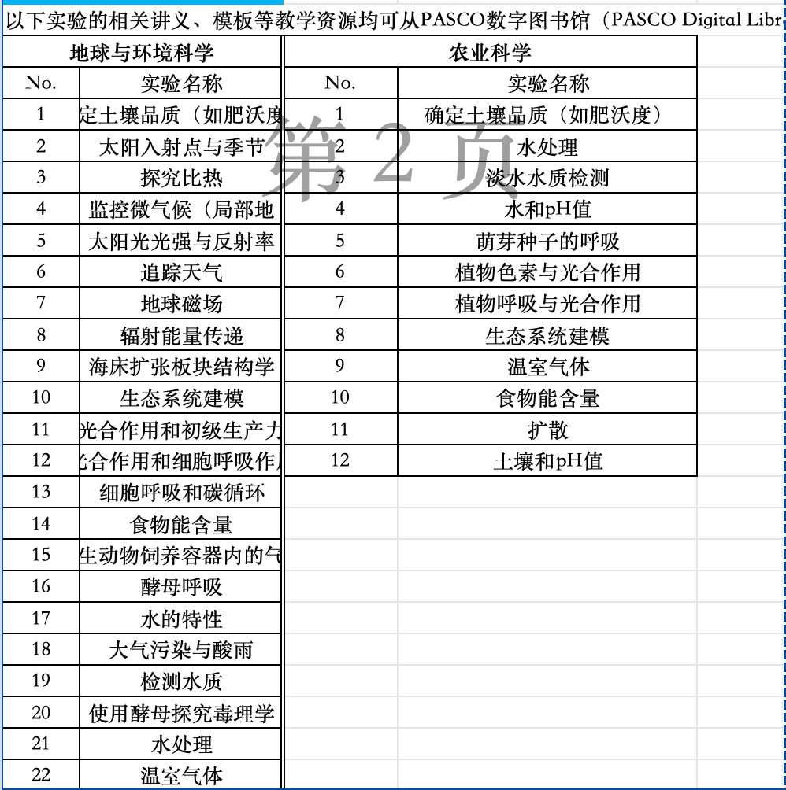
159 | 无线pH传感器 | pasco | PS-3204
160 | 无线电导率传感器 | pasco | PS-3210
161 | 无线多合一气象 GPS传感器 | pasco | PS-3209
162 | 无线光学溶解氧传 感器 | pasco | PS-3224
163 | 无线色度计和浊度 传感器 | pasco | PS-3215
164 | 无线光传感器 | pasco | PS-3213
165 | 流速温度传感器 | pasco | PS-2130
166 | 变温层传感器 | pasco | PS-2151
167 | 盐度传感器 | pasco | PS-2195
168 | 土壤湿度传感器 | pasco | PS-2163
...

